상품제안서
2026년형 네파 정품 방한용품(귀마개+넥워머) | 상품코드: S43412

 |  |  |  |  |  |  | 02-713-8555 | www.synergygift.co.kr
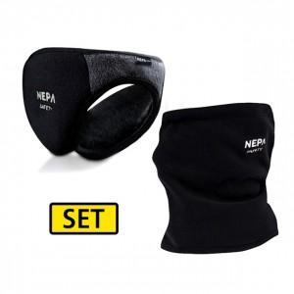

【상세/제작정보】 | <p><span style="font-size: 14pt;">※ 본품 인쇄 불가 / 컬러라벨지 6*3cm 기본사이즈</span></p>

【인쇄/포장옵션】 | 스티커 / OPP(비닐)

【공급단가】 | 수량 | 20~ | 100~ | 300~ | 500~ | 1,000~
*VAT별도 | 블랙 | 20,500원 | 18,700원 | 17,900원 | 17,600원 | 17,200원
 | 네이비 | 20,500원 | 18,700원 | 17,900원 | 17,600원 | 17,200원

【상품 URL】 | https://www.synergygift.co.kr:443/src/goods_detail.php?gdno=43412

